Лист1
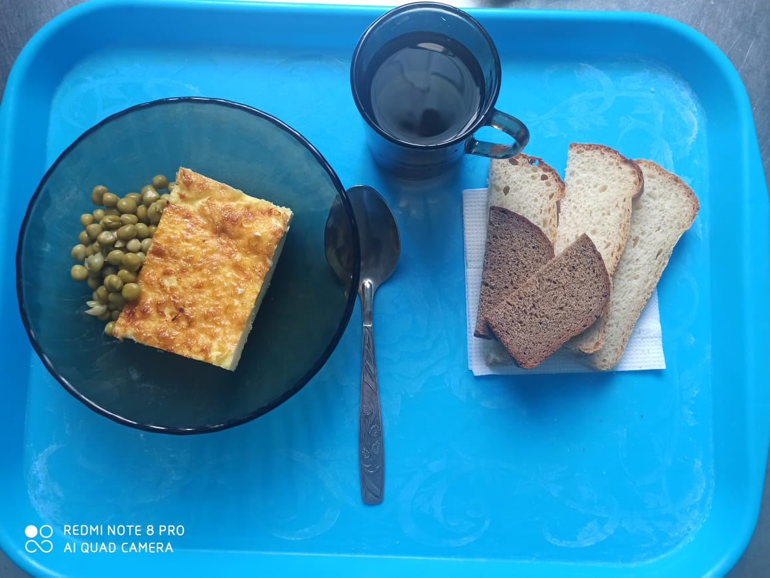
Школа | МБОУ ООШ №25 имени В.В.Буракова станицы Баракаевской |  |  | Отд./корп |  |  |  | День | 07.02.2022г

Прием пищи | Раздел | № рец. | Блюдо | Выход, г | Цена | Калорийность | Белки | Жиры | Углеводы

5-9 классы | Овощи | 106 | Горошек зеленый консер. | 30 |  | 7.00 | 0.54 | 0.03 | 1.14
 | Гор.блюдо | 307 | Омлет натуральный | 180 |  | 249.49 | 13.16 | 20.46 | 3.11
 | Хлеб | 108 | Хлеб пшеничный | 45 |  | 105.75 | 3.42 | 0.36 | 34.99
 | Хлеб | 109 | Хлеб ржаной | 21 |  | 36.54 | 1.38 | 0.25 | 7.00
 | Напиток | 518 | Сок фруктовый | 158 |  | 72.68 | 0.79 | 0.16 | 0.16
 |  |  |  |  | 42.74р. | 471.46 | 19.29 | 21.26 | 46.40
Завтрак | Овощи | 106 | Горошек зеленый консер. | 30 |  | 7.00 | 0.54 | 0.03 | 1.14
сотрудники | Гор.блюдо | 307 | Омлет натуральный | 180 |  | 249.49 | 13.16 | 20.46 | 3.11
 | Хлеб | 108 | Хлеб пшеничный | 45 |  | 105.75 | 3.42 | 0.36 | 34.99
 | Хлеб | 109 | Хлеб ржаной | 21 |  | 36.54 | 1.38 | 0.25 | 7.00
 | Напиток | 518 | Сок фруктовый | 158 |  | 72.68 | 0.79 | 0.16 | 0.16
 |  |  |  |  | 41.37р. | 471.46 | 19.29 | 21.26 | 46.40

